Git追加
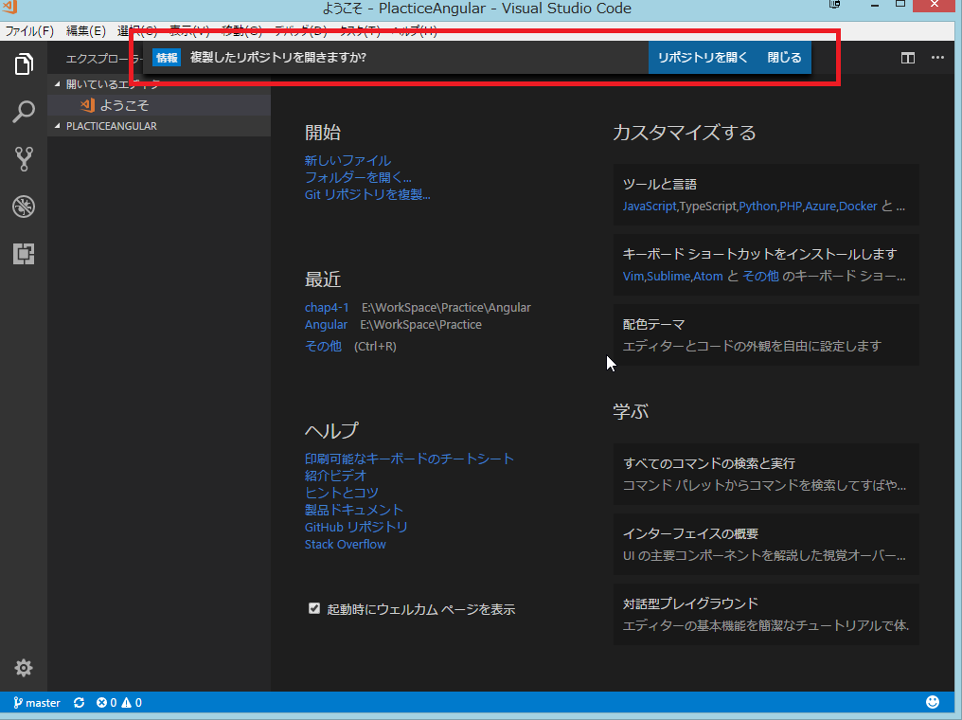
Gitリポジトリの作成

1 | GitHubにログインしてレポジトリを作成する
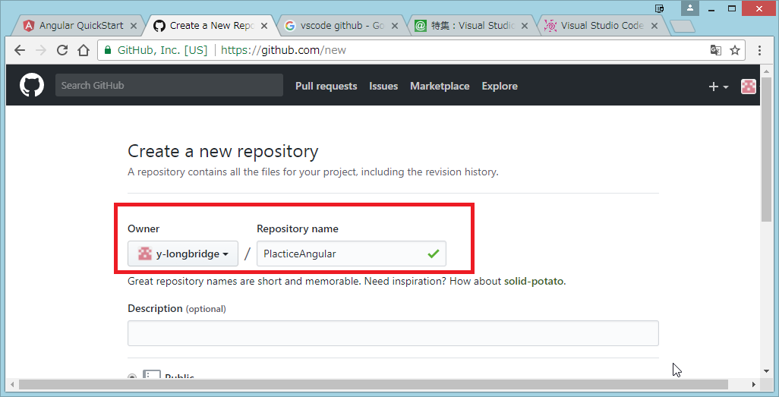

2 | 作成したURLをコピー
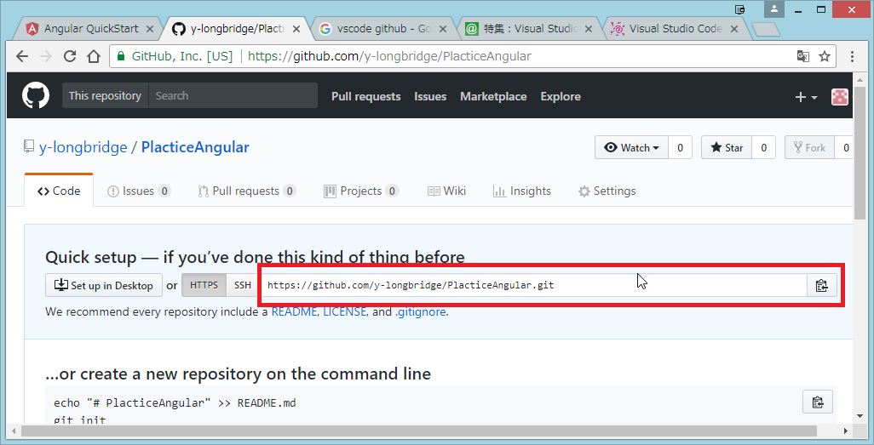

3 | VS Code を開き 「Gitリポジトリを複製」クリックし、2でコピーしたURLを張り付ける
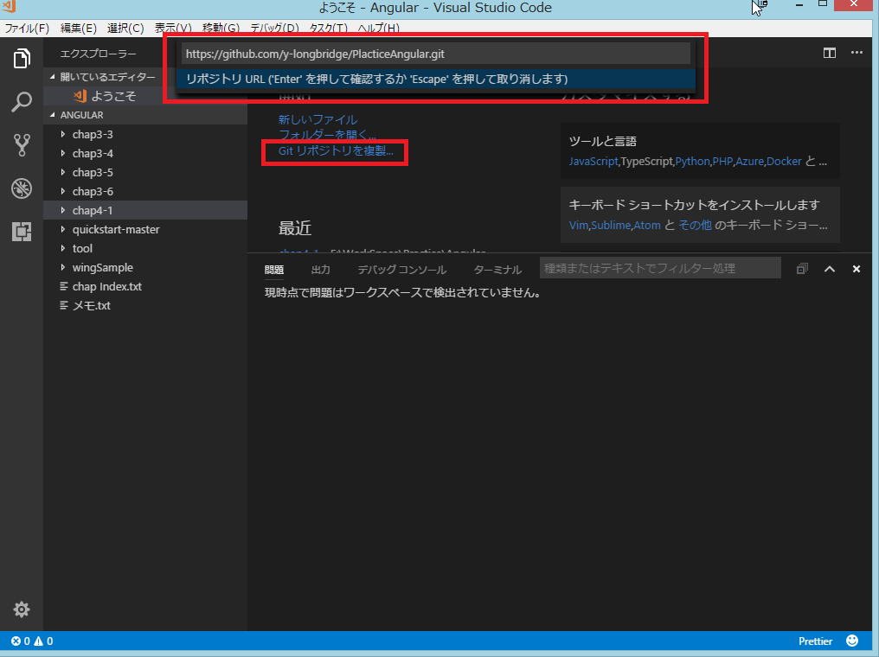

4 | Gitリポジトリに追加する、Git管理したいディレクトリを指定する
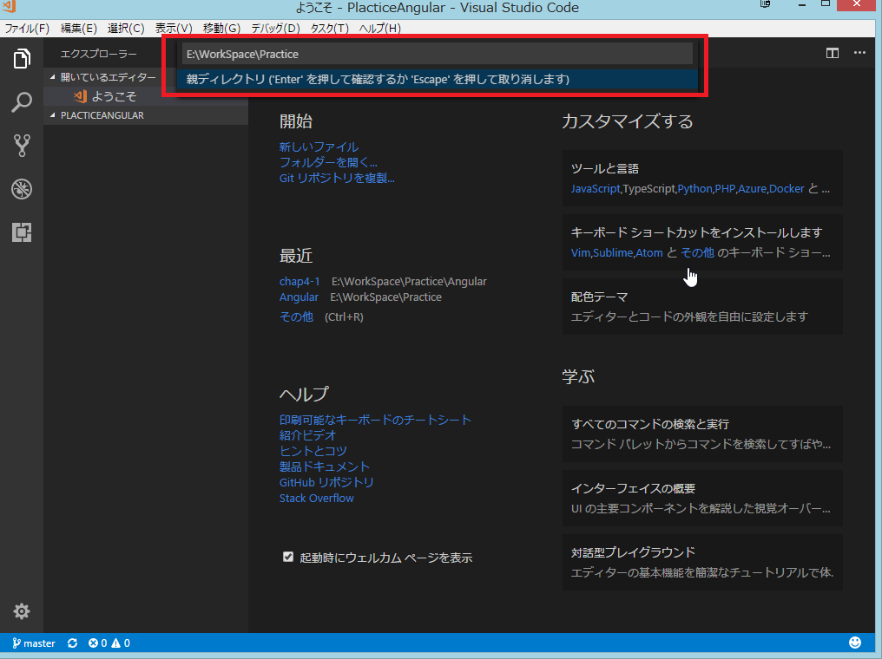

5 | 作成したリポジトリを開く

